Página1
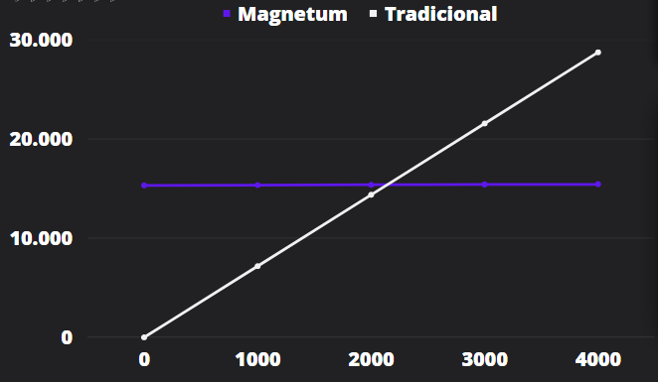
Análise Financeira

Magnetum
Tectonics

Categorias | Quantidades | Referências dos componentes na PCI | Valores dos Componentes
Hardware | 1 | Braço mecânico - Dobot Magician Lite | R$ 15,000.00
Hardware | 2 | Raspberry Pi Pico W | R$ 140.00
Atuador | 1 | Sensor Hall Ky-024 Magnético Rpm | R$ 20.00
Atuador | 2 | Motor d'água | R$ 48.00
Atuador | 3 | Eletroímã | R$ 90.00
Atuador | 1 | Buzzer | R$ 3.50
 |  |  | R$ 15,301.50

Gasto energético | 14,4 kWh - mensal | Braço mecânico - Dobot Magician Lite | R$ 14.98
Manutenção | mensal | 5% do preço Braço mecânico | R$ 750.00
 |  |  | R$ 764.98
Considerando que uso do tradicional custe e demore mais que do Magnetum e que a máquina fará uma jornada de trabalho de 6 horas todos os dias, enquanto o trabalhador fará uma de 8, estima-se que com 3000 usos, o equivalente a 168 dias, os gastos totais com o trabalhador supere o do Magnetum.

